1 柱状改良とは
1 柱状改良とは（浅層/深層・改良体・Fc）

■ 図 1 浅層・深層改良と改良体
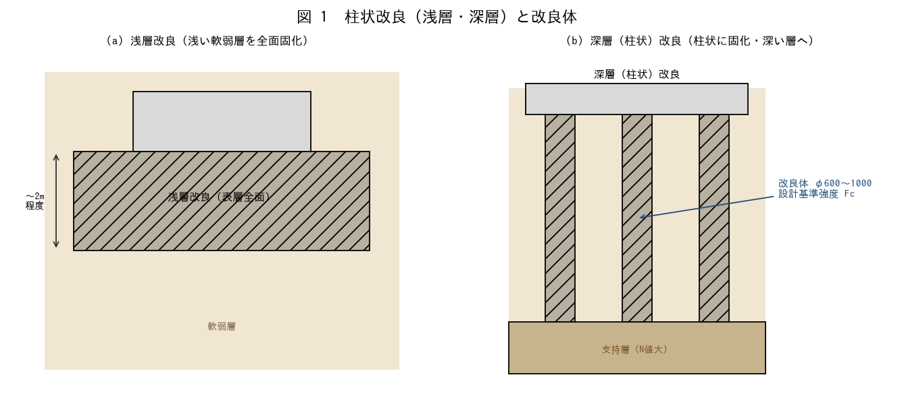

■ 問題 1 浅層と深層の目安
工法 | 深さの目安 | 考え方
浅層改良 | 〜2m 程度 | 浅い軟弱層を全面固化（べた基礎的）
深層（柱状）改良 | 2m〜（支持層まで） | 柱状に固化し深い層へ荷重を伝える（記入）

■ 問題 2 改良体の諸元
改良体の径φ（600〜1000mm程度）と設計基準強度Fc（改良体の一軸圧縮強度）の意味を述べよ。セメント系固化材と原地盤を混合して柱状の改良体を造ることを説明せよ。

■ 問題 3 適用の判断
柱状改良が適する地盤・建物（比較的軽い建物、浅い支持層、軟弱層が厚くない）を述べよ。重い建物・深い支持層では場所打ち杭等を選ぶことにも触れよ。

2 支持力の考え方
2 支持力の考え方（複合地盤／改良体式）

■ 図 2 2つの設計法
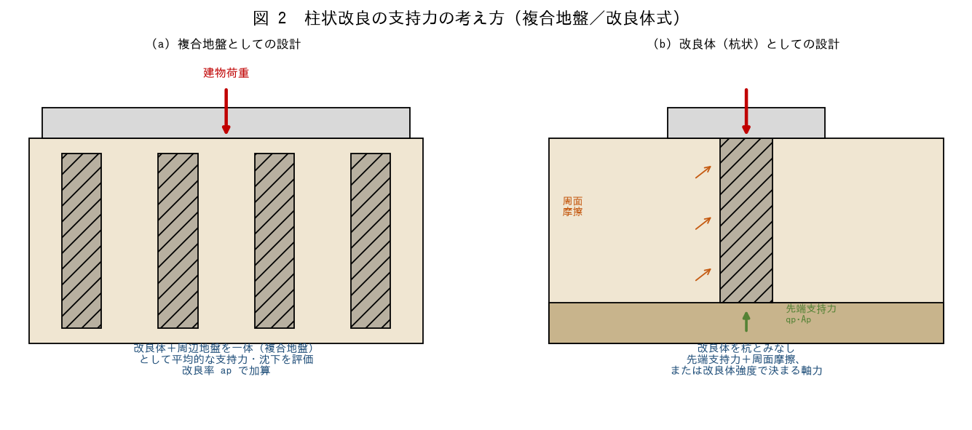

■ 問題 1 複合地盤
複合地盤としての設計（改良体＋周辺地盤を一体とし、改良率apで平均的な支持力・沈下を評価）の考え方を説明せよ。

■ 問題 2 改良体式（杭状）
改良体を杭とみなす設計（先端支持力＋周面摩擦、または改良体強度で決まる軸力）の考え方を説明せよ。柱状改良ではどちらが支配的になりやすいか述べよ。

■ 問題 3 使い分け
複合地盤式と改良体式（杭状）の使い分け（改良率・配置・支持層の有無・建物規模）を述べよ。

3 支持力算定
3 改良体の支持力算定（強度・先端・鉛直応力度）

■ 図 3 改良体の支持力
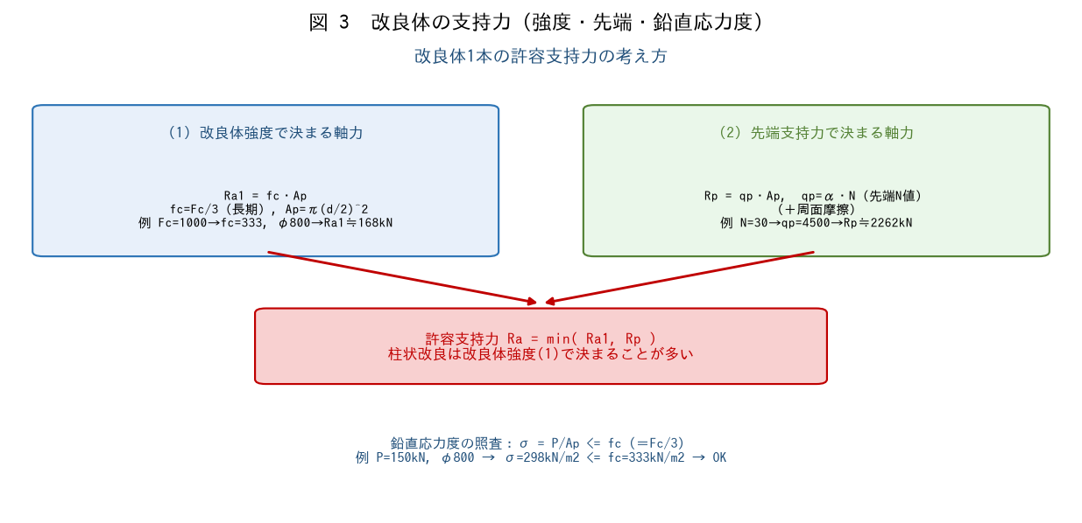

■ 問題 1 改良体強度で決まる軸力
φ800mm（Ap=0.503m2）、Fc=1000kN/m2 のとき、改良体強度で決まる長期許容軸力Ra1=fc・Ap（fc=Fc/3）を求めよ。

■ 問題 2 先端支持力
先端地盤N=30、支持力係数α=150（qp=α・N、確認要）のとき、先端支持力Rp=qp・Ap を求めよ。Ra1 と比べてどちらが支配的か述べよ。

■ 問題 3 鉛直応力度の照査
改良体1本の負担軸力P=150kN、φ800（Ap=0.503m2）のとき、鉛直応力度σ=P/Ap を求め、許容応力度 fc=Fc/3=333kN/m2 と比較して照査せよ。

■ 問題 4 支配要因
柱状改良では、なぜ改良体自体の強度（fc・Ap）が支持力を支配しやすいのか述べよ（セメント改良体の強度は先端地盤の支持力より小さいことが多い）。

※ 支持力係数α・安全率・Fcは指針で確認要。数値は手順理解のための例示。

4 配置計画
4 配置計画（改良率・芯間隔）と複合地盤

■ 図 4 配置計画・複合地盤
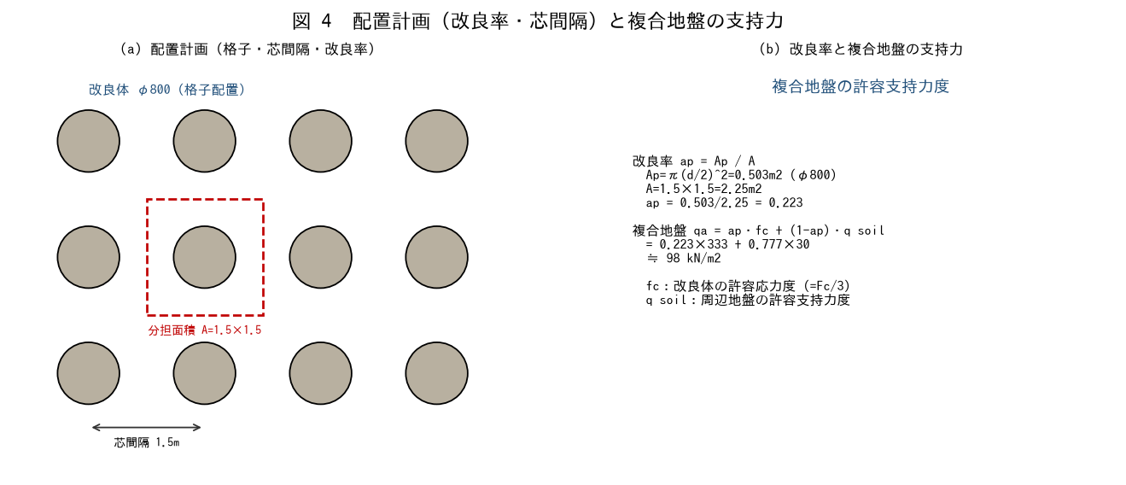

■ 問題 1 改良率の計算
φ800（Ap=0.503m2）を芯間隔1.5m×1.5m（分担面積A=2.25m2）の格子配置とするとき、改良率 ap=Ap/A を求めよ。

■ 問題 2 複合地盤の許容支持力度
問1の ap を用い、複合地盤の許容支持力度 qa=ap・fc+(1-ap)・q_soil を求めよ（fc=333kN/m2、周辺地盤 q_soil=30kN/m2）。

■ 問題 3 配置のパターン
柱状改良の配置パターン（格子・千鳥・建物荷重下への集中配置）と、芯間隔・改良率で支持力・沈下を調整する考え方を述べよ。

■ 問題 4 設計の流れ
柱状改良の設計の流れをまとめよ（①地盤・建物荷重の把握→②工法選定（浅層/深層）→③改良体の径・Fc・長さ設定→④支持力・鉛直応力度・沈下の照査→⑤配置・改良率決定）。

※ 改良率・複合地盤式・安全率は指針で確認要。

